Лист1
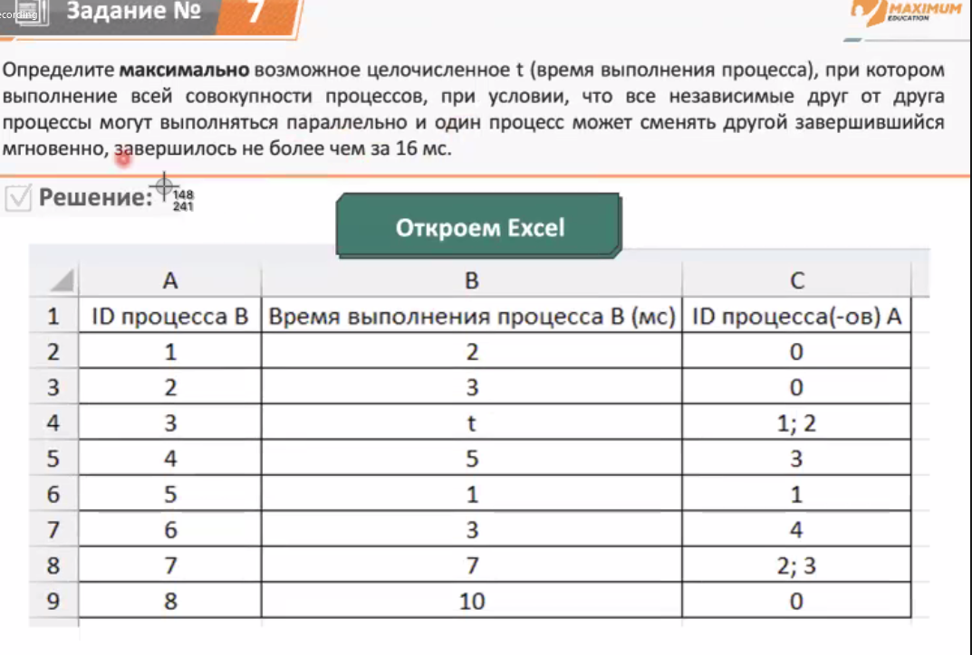
ID процесса B | Время выполнения процесса В (мс) | ID процесса(-ов) А
1 | 2 | 0 | 2
2 | 3 | 0 | 3
3 | 5 | 1; 2 | 8 | Начинаем Подставлять вместо t значения с 1 до бесконечно большого
4 | 5 | 3 | 13 | Пока не появится значения, большие или равные данному в условии (16)
5 | 1 | 1 | 3
6 | 3 | 4 | 16
7 | 7 | 2; 3 | 15
8 | 10 | 0 | 10

